Sheet1
===============================================================================================
Layer (type:depth-idx) Output Shape Param #
===============================================================================================
DDGCRN [64, 12, 307, 1] 9,090
├─DGCRM: 1-1 [64, 12, 307, 64] --
│ └─ModuleList: 2-1 -- --
│ │ └─DDGCRNCell: 3-1 [64, 307, 64] 278,912
│ │ └─DDGCRNCell: 3-2 [64, 307, 64] (recursive)
│ │ └─DDGCRNCell: 3-3 [64, 307, 64] (recursive)
│ │ └─DDGCRNCell: 3-4 [64, 307, 64] (recursive)
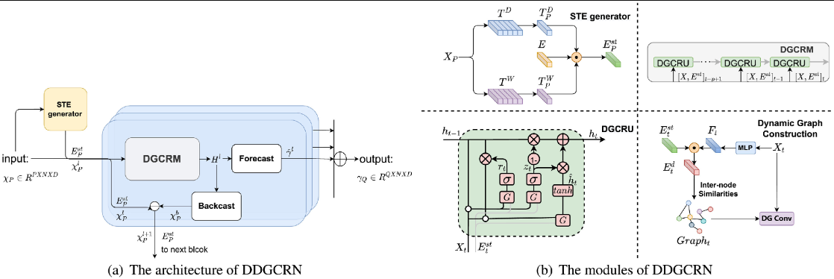
│ │ └─DDGCRNCell: 3-5 [64, 307, 64] (recursive)
│ │ └─DDGCRNCell: 3-6 [64, 307, 64] (recursive)
│ │ └─DDGCRNCell: 3-7 [64, 307, 64] (recursive)
│ │ └─DDGCRNCell: 3-8 [64, 307, 64] (recursive)
│ │ └─DDGCRNCell: 3-9 [64, 307, 64] (recursive)
│ │ └─DDGCRNCell: 3-10 [64, 307, 64] (recursive)
│ │ └─DDGCRNCell: 3-11 [64, 307, 64] (recursive)
│ │ └─DDGCRNCell: 3-12 [64, 307, 64] (recursive)
├─Dropout: 1-2 [64, 1, 307, 64] --
├─Conv2d: 1-3 [64, 12, 307, 1] 780
├─Conv2d: 1-4 [64, 12, 307, 1] 780
├─DGCRM: 1-5 [64, 12, 307, 64] --
│ └─ModuleList: 2-2 -- --
│ │ └─DDGCRNCell: 3-13 [64, 307, 64] 278,912
│ │ └─DDGCRNCell: 3-14 [64, 307, 64] (recursive)
│ │ └─DDGCRNCell: 3-15 [64, 307, 64] (recursive)
│ │ └─DDGCRNCell: 3-16 [64, 307, 64] (recursive)
│ │ └─DDGCRNCell: 3-17 [64, 307, 64] (recursive)
│ │ └─DDGCRNCell: 3-18 [64, 307, 64] (recursive)
│ │ └─DDGCRNCell: 3-19 [64, 307, 64] (recursive)
│ │ └─DDGCRNCell: 3-20 [64, 307, 64] (recursive)
│ │ └─DDGCRNCell: 3-21 [64, 307, 64] (recursive)
│ │ └─DDGCRNCell: 3-22 [64, 307, 64] (recursive)
│ │ └─DDGCRNCell: 3-23 [64, 307, 64] (recursive)
│ │ └─DDGCRNCell: 3-24 [64, 307, 64] (recursive)
├─Dropout: 1-6 [64, 1, 307, 64] --
├─Conv2d: 1-7 [64, 12, 307, 1] 780
===============================================================================================
Total params: 569,254
Trainable params: 569,254
Non-trainable params: 0
Total mult-adds (M): 49.42
===============================================================================================
Input size (MB): 2.83
Forward/backward pass size (MB): 216.91
Params size (MB): 0.03
Estimated Total Size (MB): 219.77
===============================================================================================

